材料清单报价
初始材料清单
序号 | 层级 |  | 零件号 | 零件名称 | 零件状态 | 图示 | 台用量 | 零件尺寸预估 | 单价 （未税） | 小计 | 备注
 | 1 | 2
1 | 1 |  |  | 加热垫ECU | 新开发 | 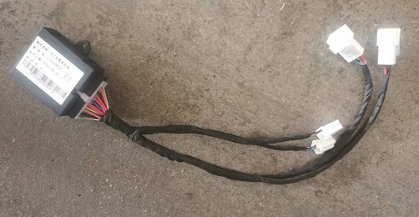 | 2 |  | 70 | 140 | ECU主体沿用供应商，线束和PIN针对本项目新开发
2 | 1 |  |  | 线束组件 | 新开发 | 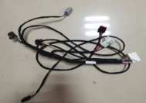 | 2 |  | 28 | 56 | 连接左右座椅和ECU 以及车身线束
3 | 1 |  |  | 座垫加热垫组件 | 新开发 |  | 2 |  | 29 | 58 | 含插接器等
4 | 1 |  |  | 靠背加热垫组件 | 新开发 |  | 2 |  | 35 | 70 | 含插接器等
5 |  | 2 |  | ECU固定支架 | 新开发 |  | 2 | 150*100 | 1.5 | 3
6 |  | 2 |  | 线束插接件固定支架 | 新开发 | 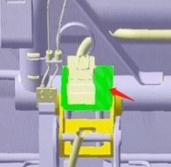 | 2 | 60*80 | 1.2 | 2.4
7 | 1 |  |  | 线束扎带 | 借用 |  | 10 |  | 1 | 10
单台合计： |  |  |  |  |  |  |  |  |  | 339.4

